상품제안서
퓨어 마카롱 젤펜 | 상품코드: S04045

 |  |  |  |  |  |  | 02-713-8555 | www.synergygift.co.kr
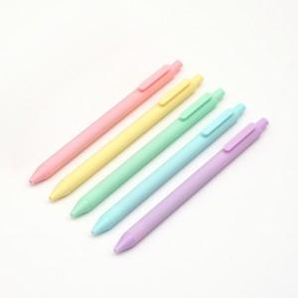 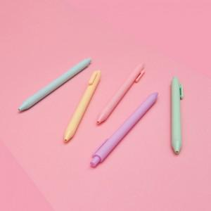 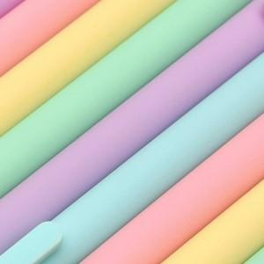

【상세/제작정보】 | 부드러운 터치감 0.5mm 중성심 젤펜!

【인쇄/포장옵션】 | 실크 / OPP(비닐)

【공급단가】 | 수량 | 300~ | 500~ | 1,000~ | 3,000~ | 5,000~
*VAT별도 | 단가 | 1,590원 | 1,530원 | 1,470원 | 1,410원 | 1,380원

【상품 URL】 | https://www.synergygift.co.kr:443/src/goods_detail.php?gdno=17924

